SMALL_SCALE
■ | SSC001_HomeForm
 | [小規模システム開発プロジェクト用のホーム画面]
 | 小規模なシステム開発用のプロジェクトの例です。
 | プロジェクトとアプリDB(PostgreSQL)、及びその配下にローカル開発環境と結合テスト環境の2つの接続が関連付けられた状態のホーム画面を示します。

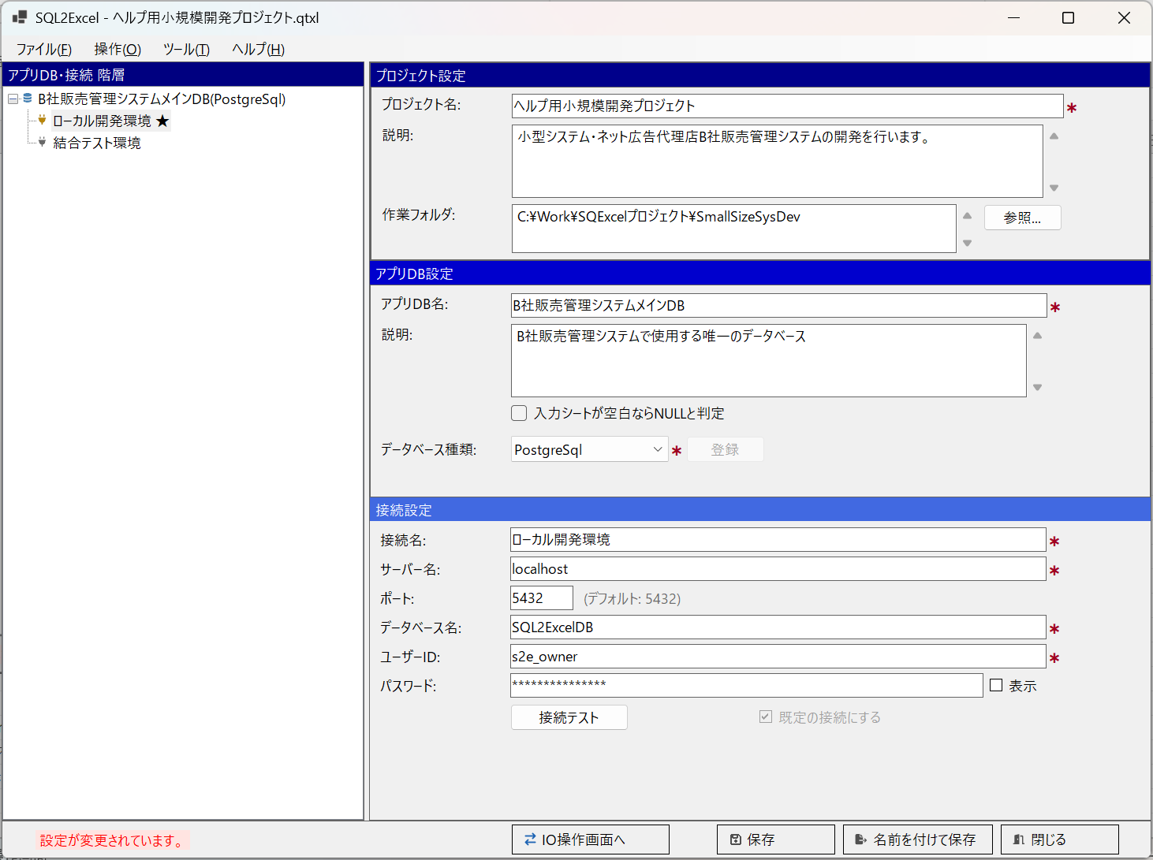
接続設定項目はPostgreSQL用のものです。

■ | SSC002_IOOperationForm
 | [小規模システム開発プロジェクト用のIO操作画面で2つのテーブルを選択]
 | ローカル開発環境の接続を選択してIO操作画面を開きます。
 | このプロジェクトでは１つのテーブルグループを持ち、ここにアプリケーションから使用するテーブルを候補テーブルグリッドに配置します。
 | この事例では開発初期に共通コードマスターや、販売管理システムにおけるサービスマスターを登録する例をお見せします。
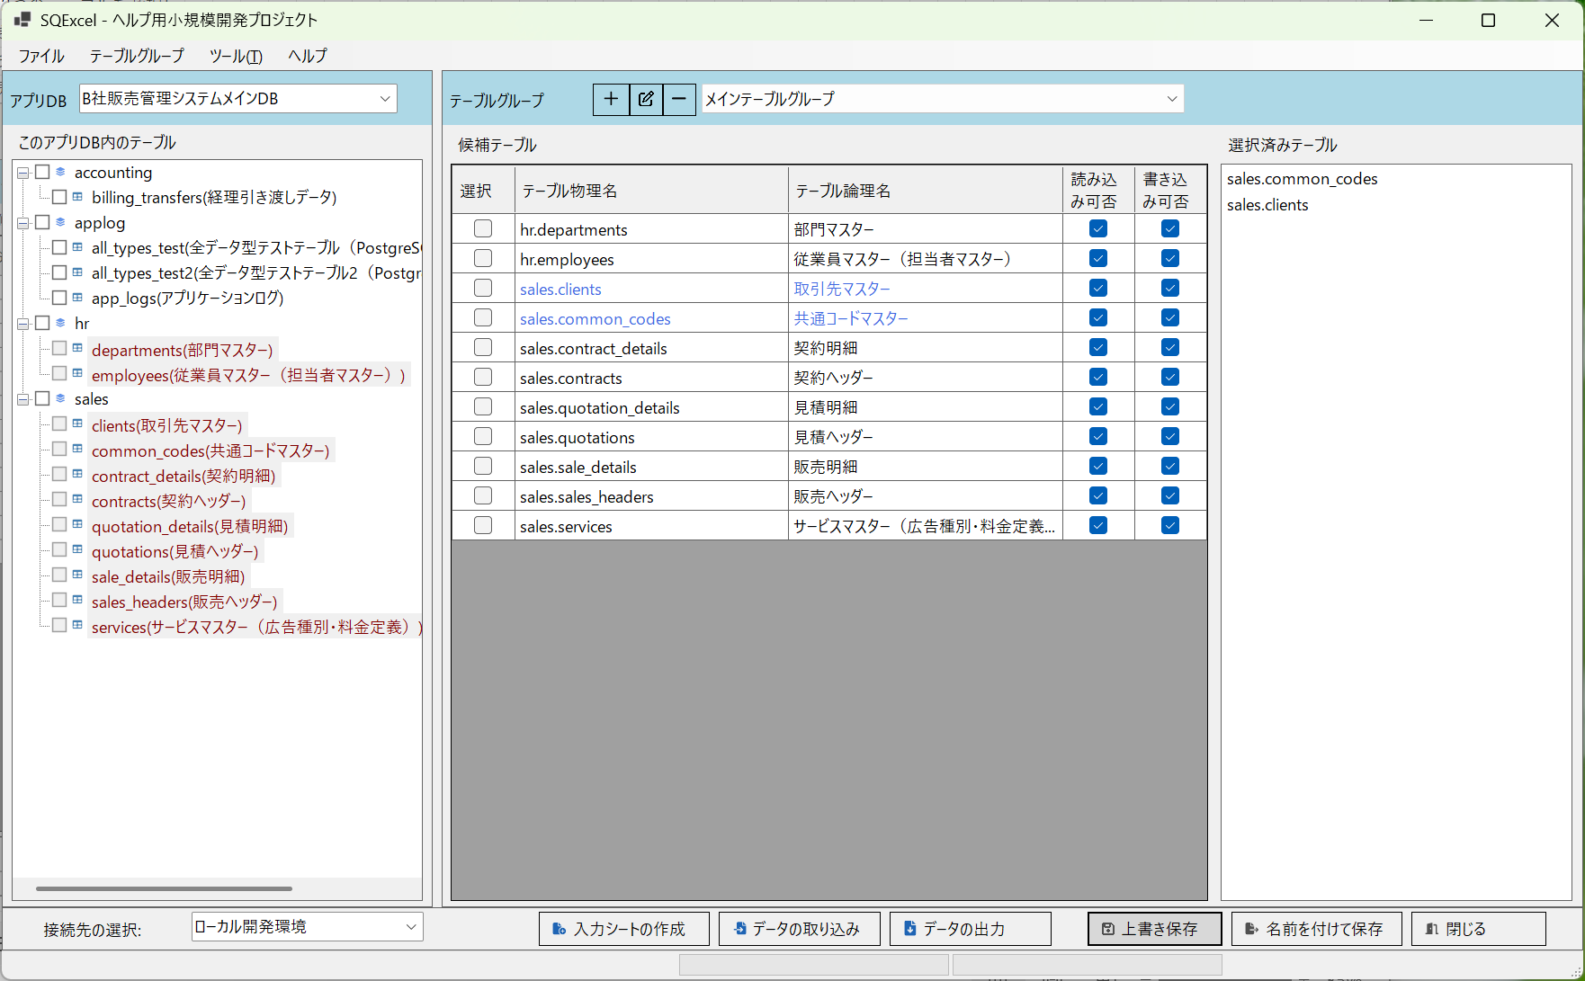

■ | SSC003_InputSheetBuilderDlg
 | [入力シート作成作成ダイアログで2つのテーブル用の入力シート作成]
 | 選択済みテーブル(共通コードマスターとサービスマスター)の2テーブル用の入力シートを作成します。
 | 入力シートの作成ダイアログで2つのマスターが選択されていることを確認し、適当なファイル名を指定してOKをクリックします。

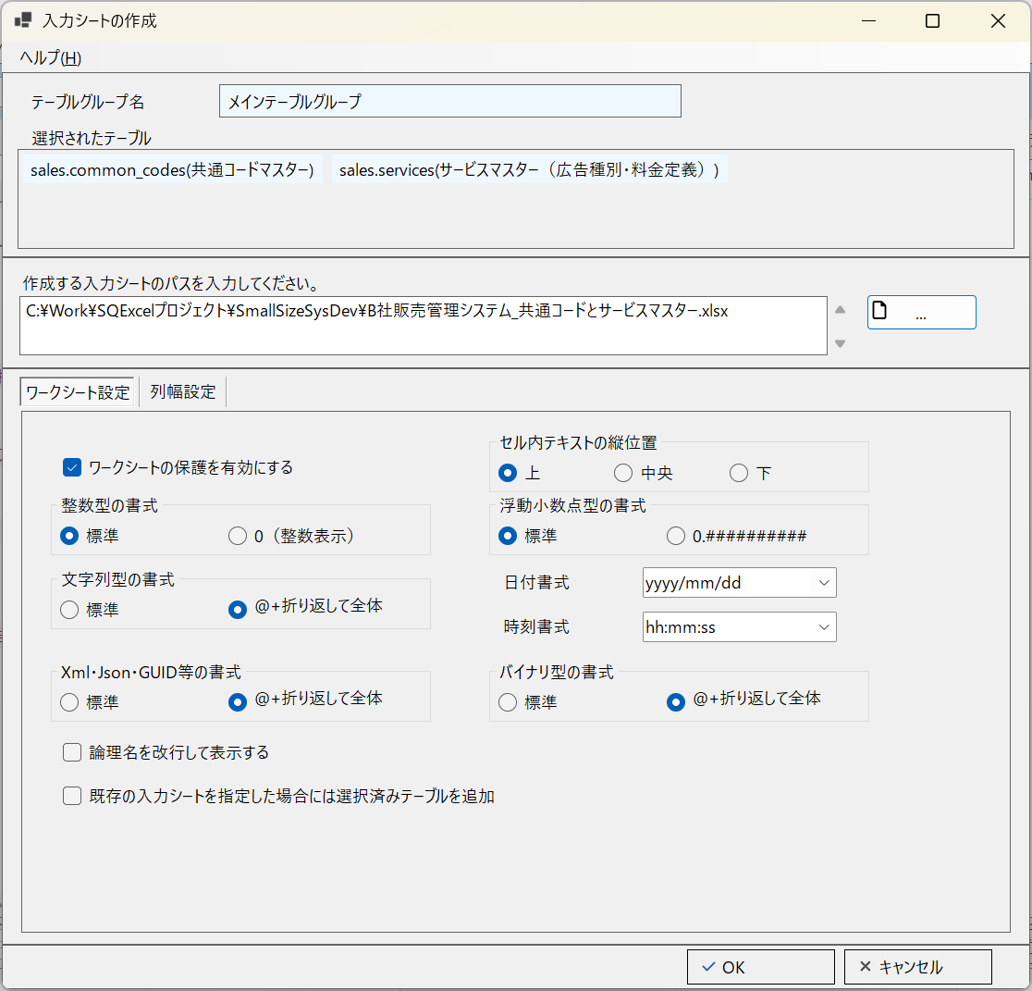

■ | SSC004_InputSheetIsBuilt
 | [2つのテーブル用の入力シートが作成される]
 | 選択された2つのマスターテーブルの入力シートが作成されます。
 | ここに開発で使用する共通コードマスターや共通コードを使用したサービスマスターのデータを作成していきます。
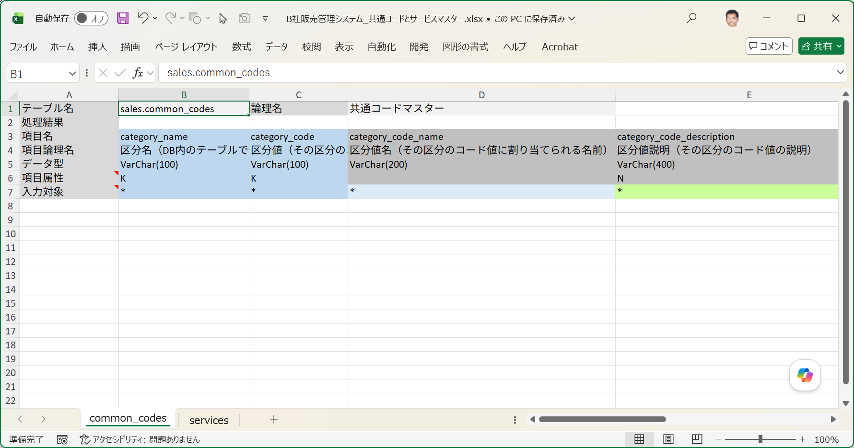

■ | SSC005_CommonCodesInputSheet
 | [共通コードマスターの入力シートにデータを入力する]
 | 共通コードマスター(=区分マスター)の入力シートにデータをセットしていきます。
 | 共通コードマスター(区分マスター)には区分名と区分値の組み合わせを管理するテーブルです。
 | 開発初期段階で、まだマスターメンテナンス画面が出来ていないときに、この入力シートでデータ登録するとその後の管理を含めて作業がスムーズに進みます。
 | 共通コードマスターの初期データ用の入力シートデータ設定は通常手作業で行います。
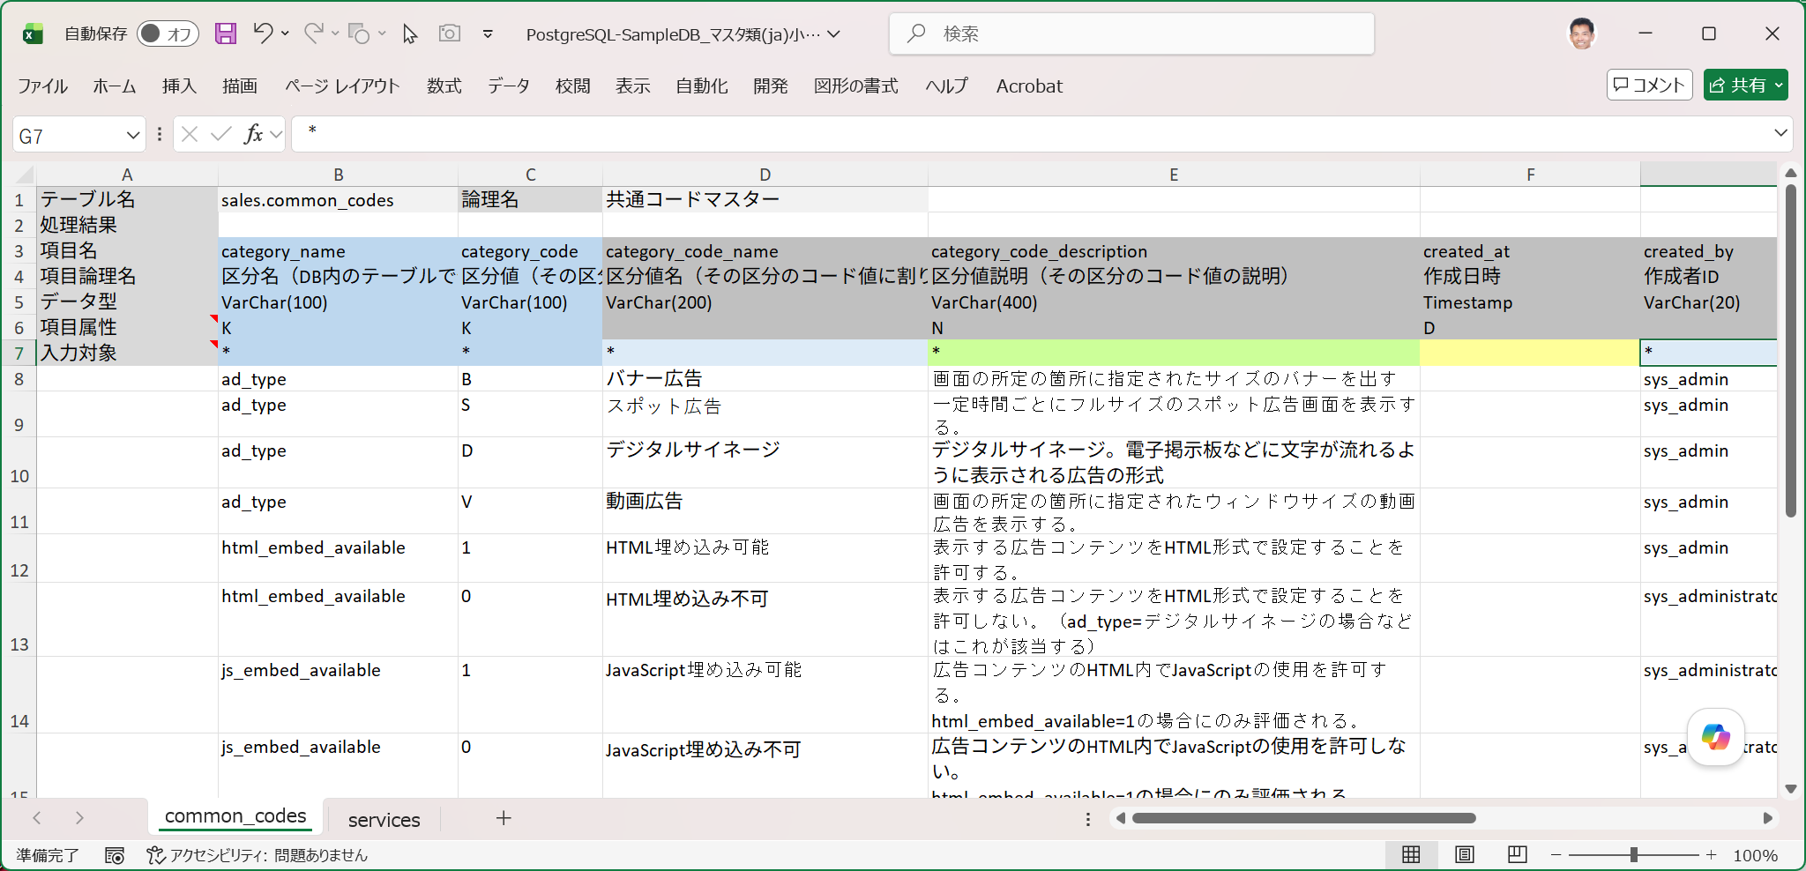

■ | SSC006_ServicesInputSheet
 | [サービスマスターの入力シートにデータを入力する]
 | サービスマスターの初期データをセットします。
 | このテーブル項目には共通コードマスタを参照するものもあるので、区分名とコードが合致しているか確認しながら入力を進めます。
 | 初期データがテスト用データであれば、この作業はExcel Copilotに依頼した方が効率が高いです。
 | ※例）「servicedのテストデータをcommon_codesを参照にしながら10件作成して。参照する項目はad_typeだよ。」
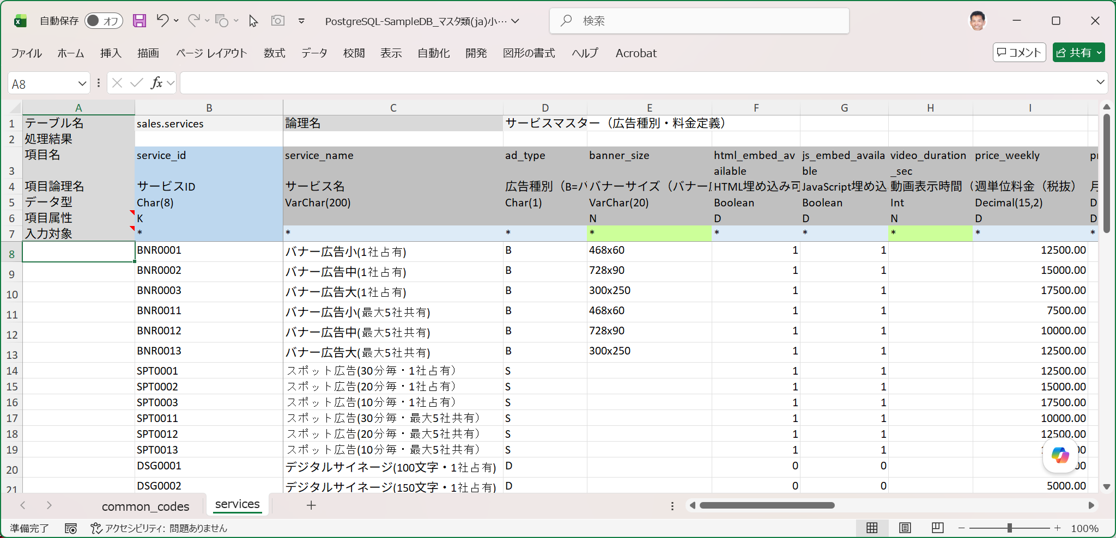

■ | SSC007_DataImportSuccessed
 | [データ取り込み実行確認]
 | 初期データをセットした入力シートを指定してデータ取り込み処理を実行するSQL種類=Insertにて実行します。
 | 処理が終了したら結果の記入された入力シートを開いて全てのデータが投入されたかを確認します。

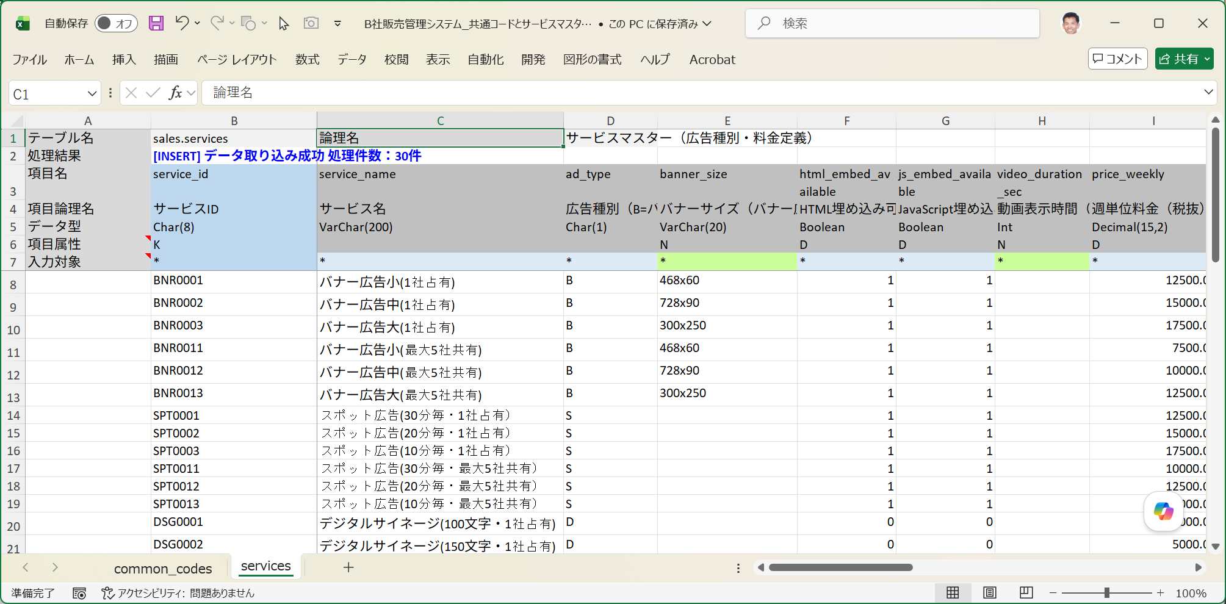
common_codesシート側でも処理結果は成功となっています。

■ | SSC008_ImportDlgForRealEnv
 | [2つのマスターへのデータ投入用データ取り込み(SQLファイル出力指定)]
 | 開発作業が進んで本番環境への初期データ投入時期が近づいてきました。
 | この時点で確定している共通コードマスタとサービスマスターのデータ投入を行います。
 | 前提としてセキュリティを考慮してSQExcelでは本番環境にはアクセスできなことになっていることにします。
 | このような場合はデータ投入用のSQLスクリプトを作成し、それをタスクスケジューラ等を用いて実行するのが一般的なやり方です。
 | ここではデータベースへの直接データ投入を行わず、SQLスクリプトだけを出力する方法をお見せします。
 | データ取り込みダイアログを開いてデータ投入用入力シートのパスを設定すると、SQLファイルの出力先パスが自動設定されます。
 | 実行するSQLの種類：Insert、[SQLの出力のみ(実行をスキップ)]チェックボックスをONにして、他のオプションには触らずにOKをクリックします。

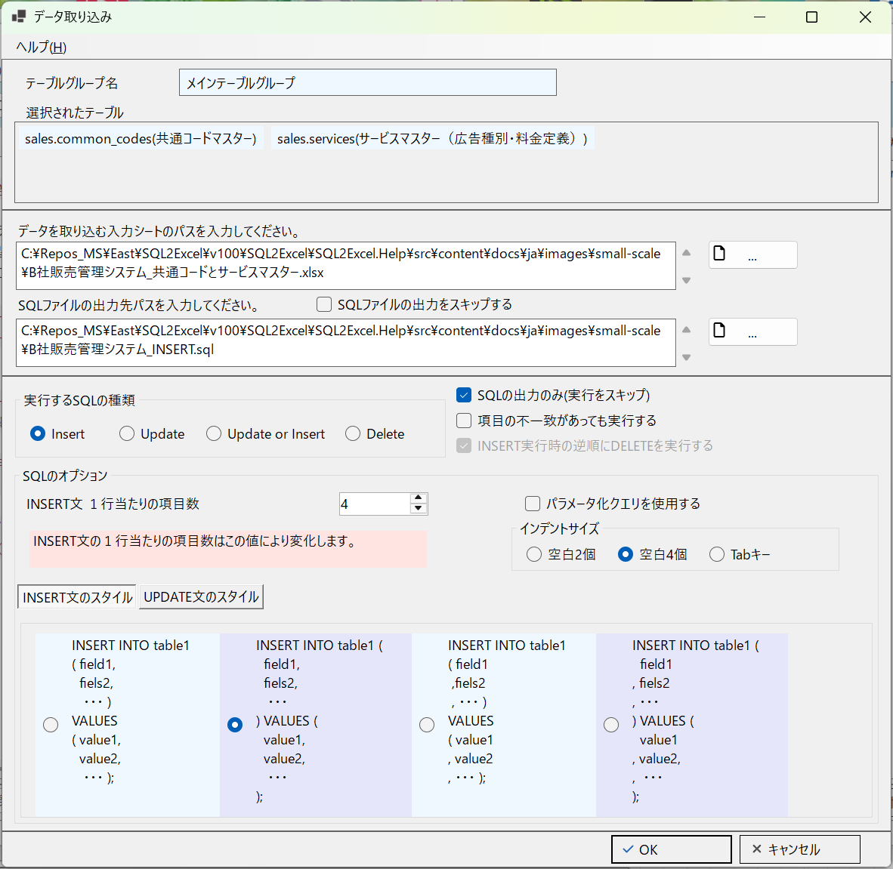

■ | SSC009_OutputSQLforRealEnv
 | [出力されたSQLスクリプトの内容]
 | 出力されたSQLスクリプトをエディタで開いて確認します。
 | 1つのSQLスクリプト内に共通コードマスター用とサービスマスター用の2つのテーブルへのINSERT文が入力シートの全データについて作成されています。
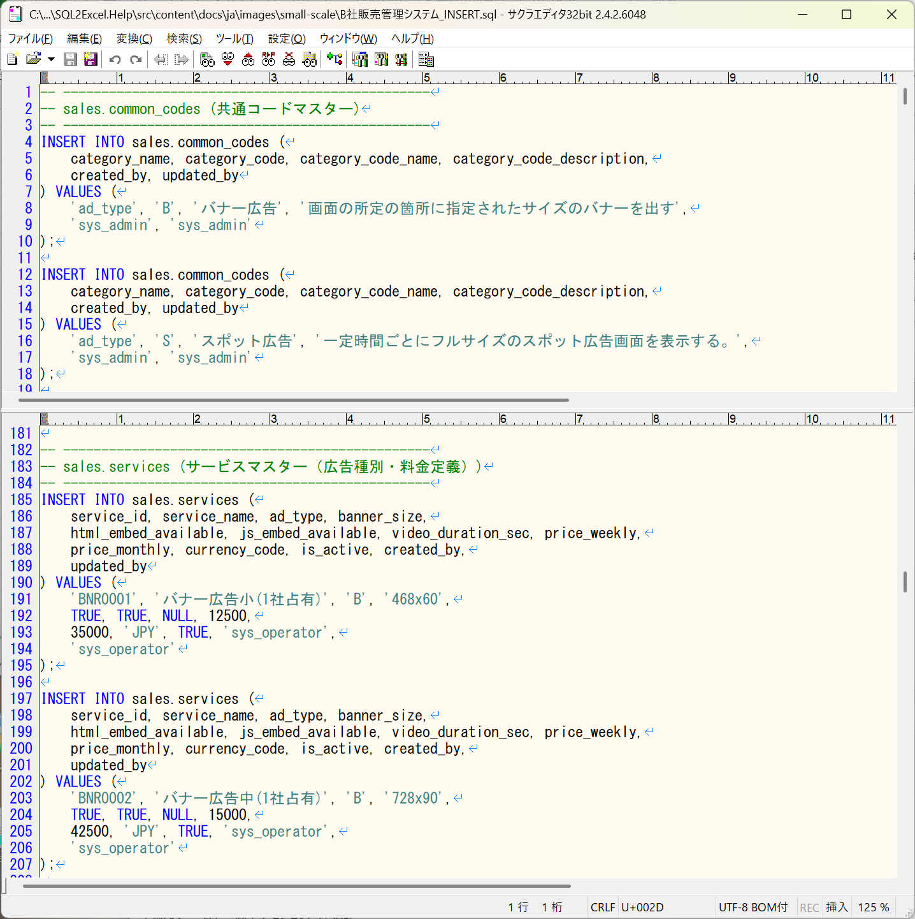

■ | SSC010_ExecOutputSqlByPgAdmin4
 | [試しにpgAdminで出力されたSQLスクリプトを実行させる]
 | 出力されたSQLスクリプトをPostgreSQLのクライアントツールpgAdmin4で実行して動作確認してみます。
 | ローカル開発環境か結合テスト環境で、事前にマスター内のデータを削除しておく必要があります。
 | ※pgAdmin4の使用方法はPostgreSQLの公式HP等をご参照ください。
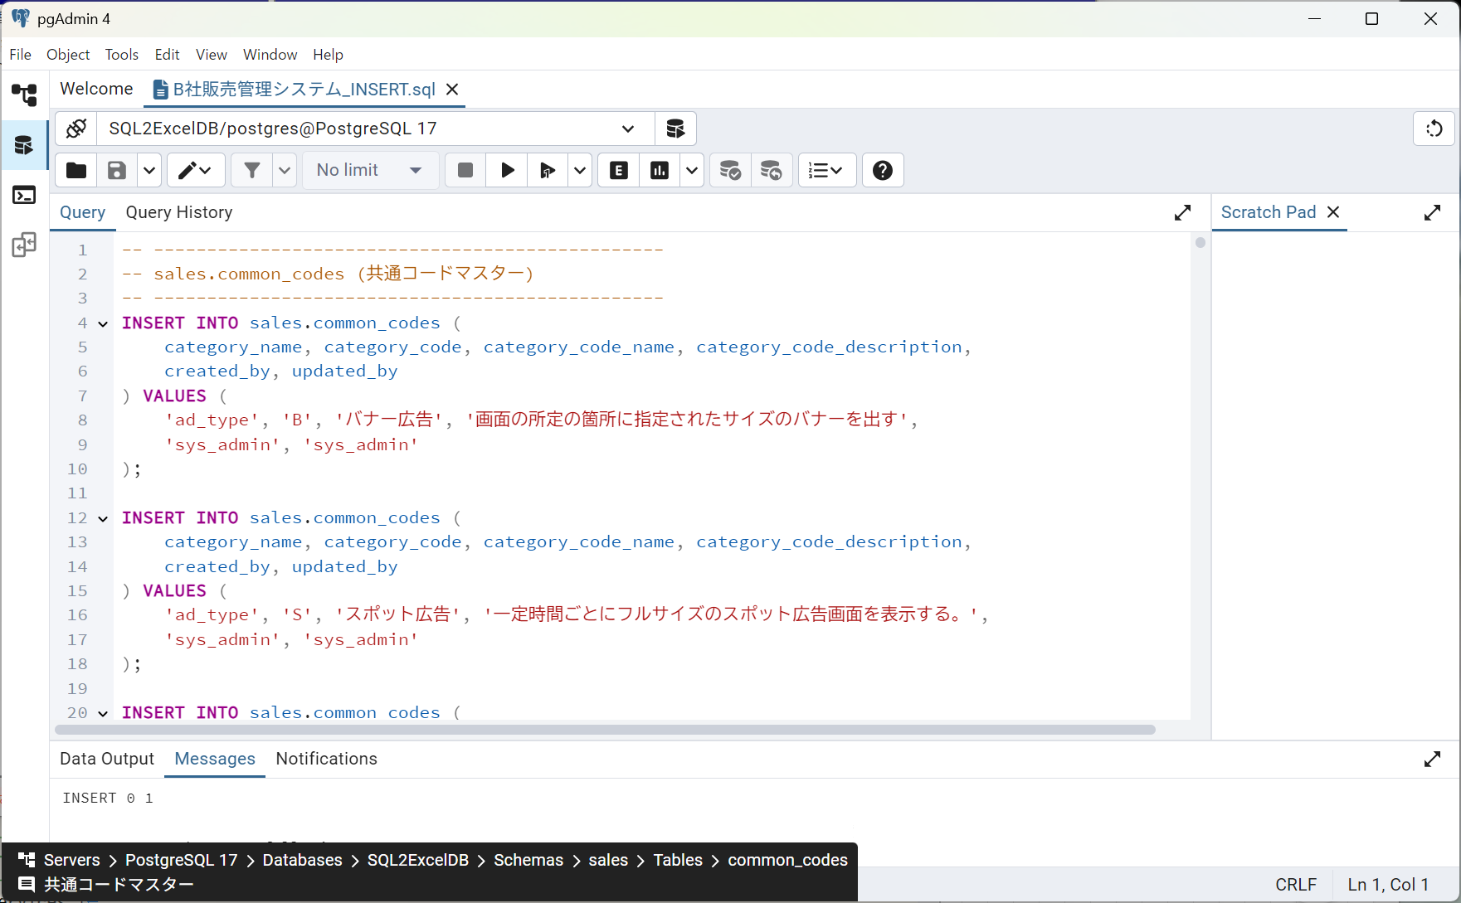

■ | SSC011_ConfirmDataByPgAdmin4
 | [pgAdmin4でSQLの実行結果を確認する]
 | SQLスクリプトの実行結果をpgAdmin4で確認します。
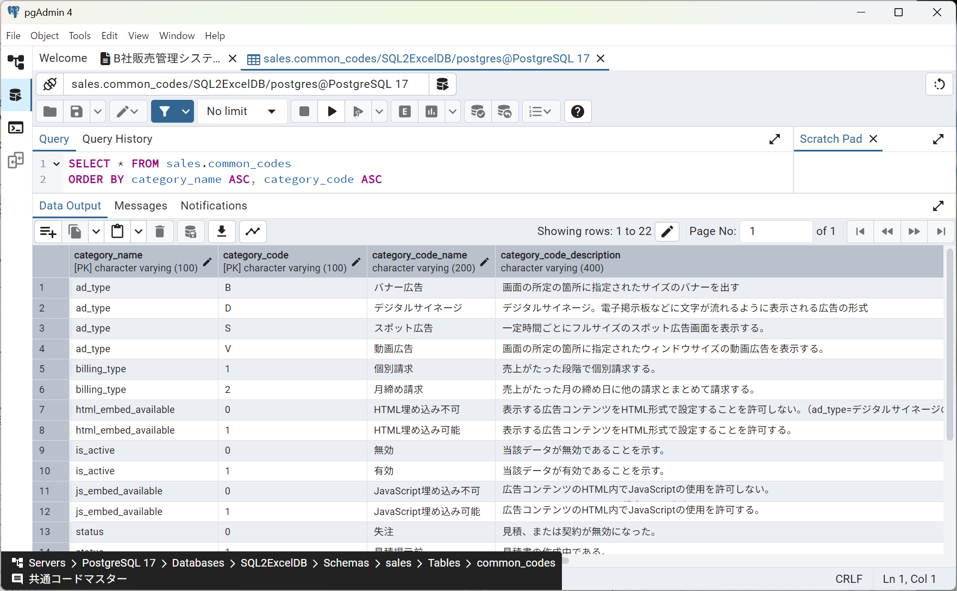
 | データが正しく作成されていることが確認できます。

FOREIGN_KEY_INPUT
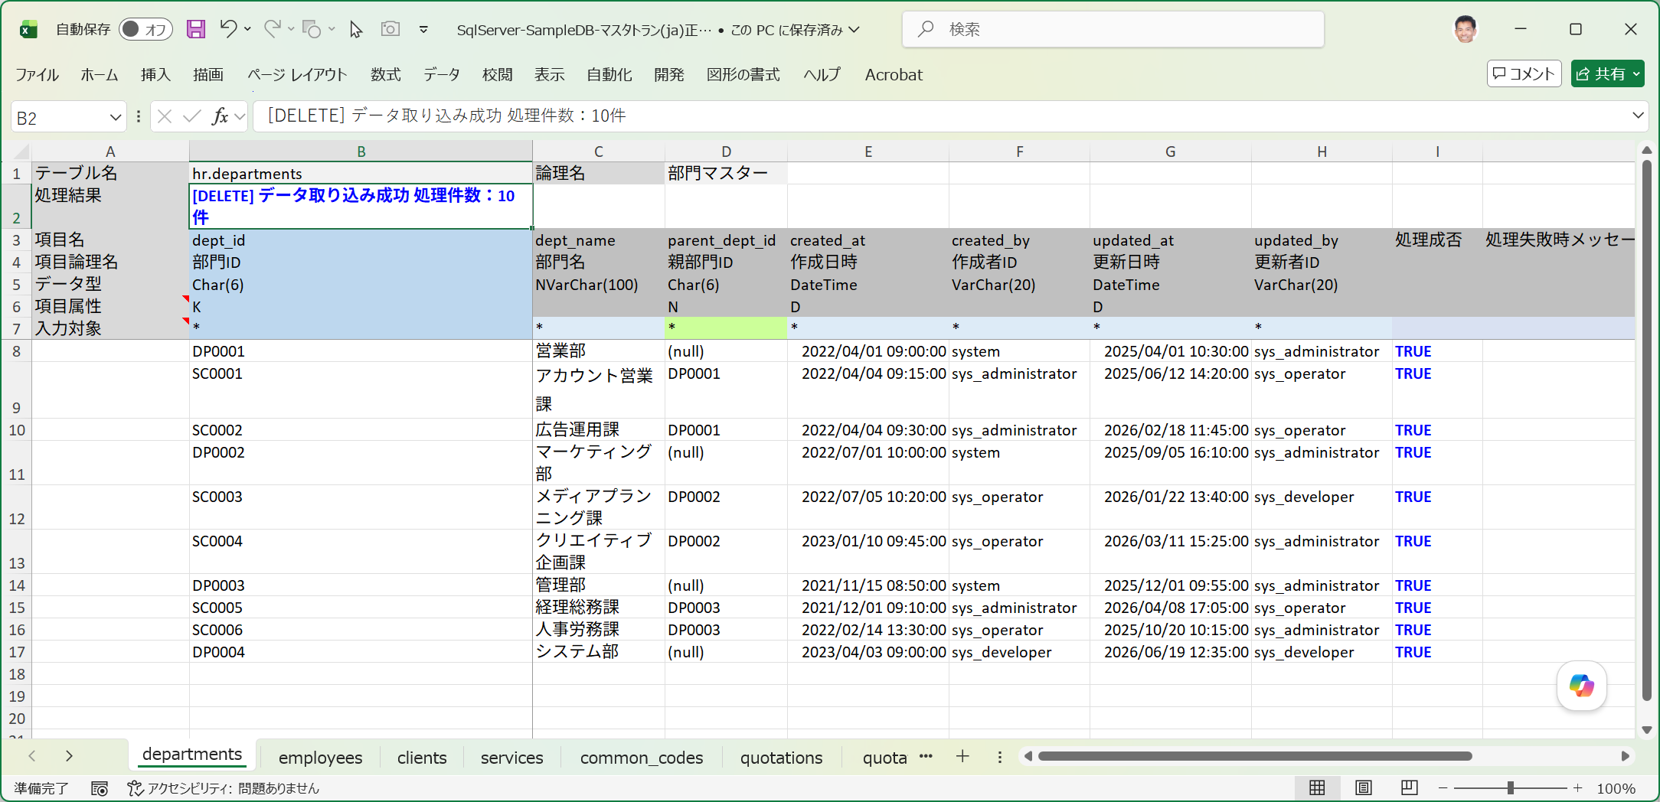
■ | FKO001_TableGroupSetting
 | [アクティブなテーブルグループで、部門マスターと従業員マスターをこの順番で選択済みにテーブルに配置]
 | データ取り込みを行う対象テーブルとして、departments(部門マスター)とemployees(従業員マスター)をこの順番で選択済みテーブルリストに配置します。
 | ※departments(部門マスター)は自己参照キーを、employees(従業員マスター)はdepartmentsへの外部参照キーを有します。
 | ※選択済みテーブルリスト内でドラッグ＆ドロップでテーブルの並び順を変更可能です。
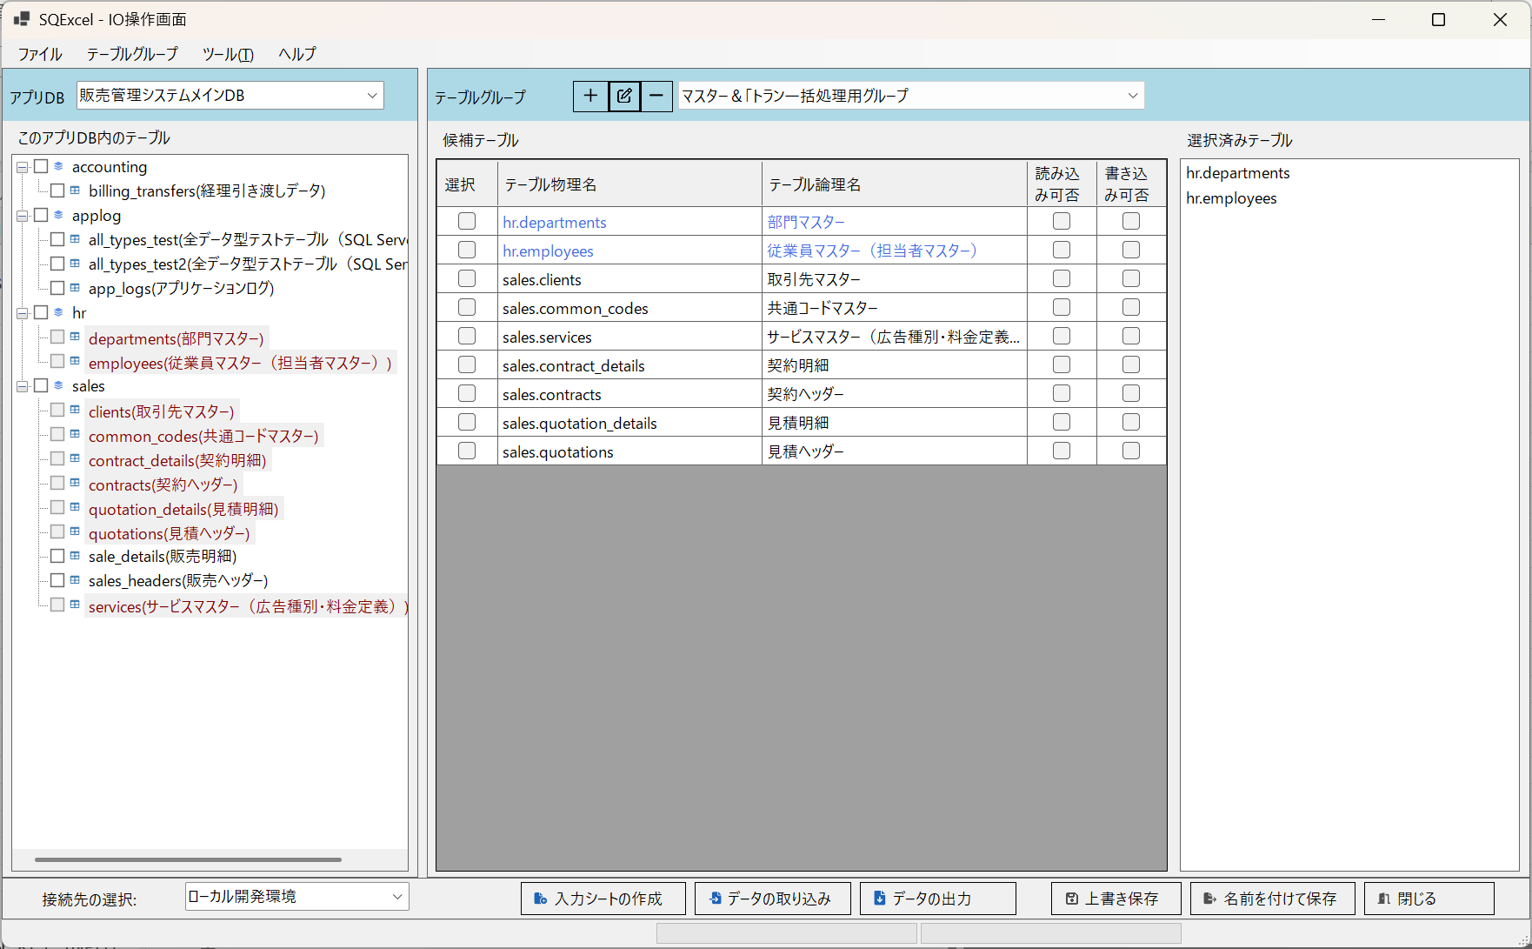

■ | FKO002_DepartmentsErrorData
 | [自己参照キーエラーを含む部門マスターの入力データ]
 | SC0005の親部門IDであるDB003は、SC0005の次の行で登録されるため、この行の登録時にはまだ存在しない。
 | このため自己参照キーエラーとなる。

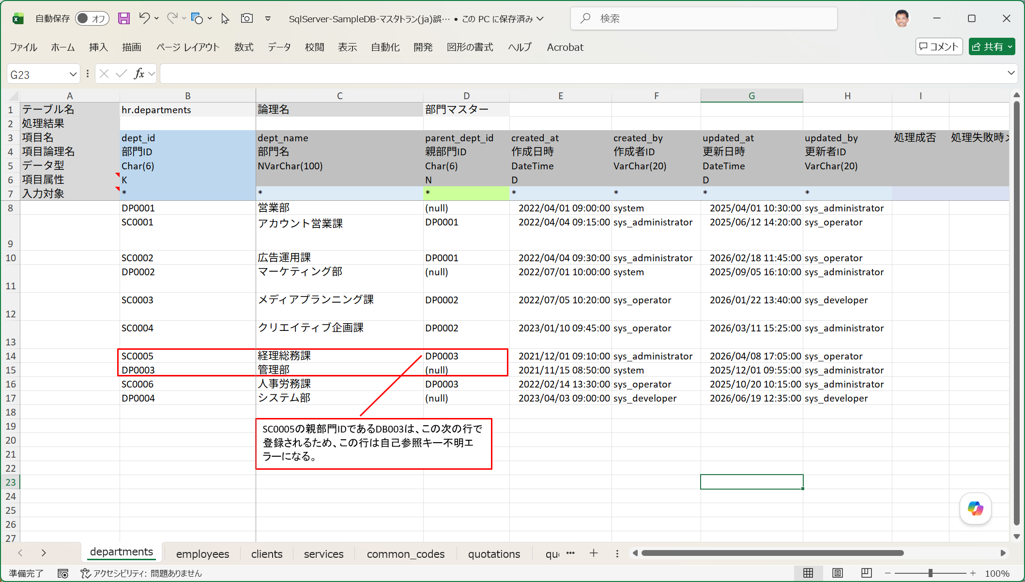

■ | FKO003_DepartmentsErrorData
 | [外部参照キーエラーを含む従業員マスターの入力データ]
 | 部門ID:SC0005はdepartmentsシートのデータ取り込みでエラーになるため存在しない部門IDとなる。
 | その結果従業員ID:18000015は部門コードの外部参照キーエラーとなり登録に失敗する。
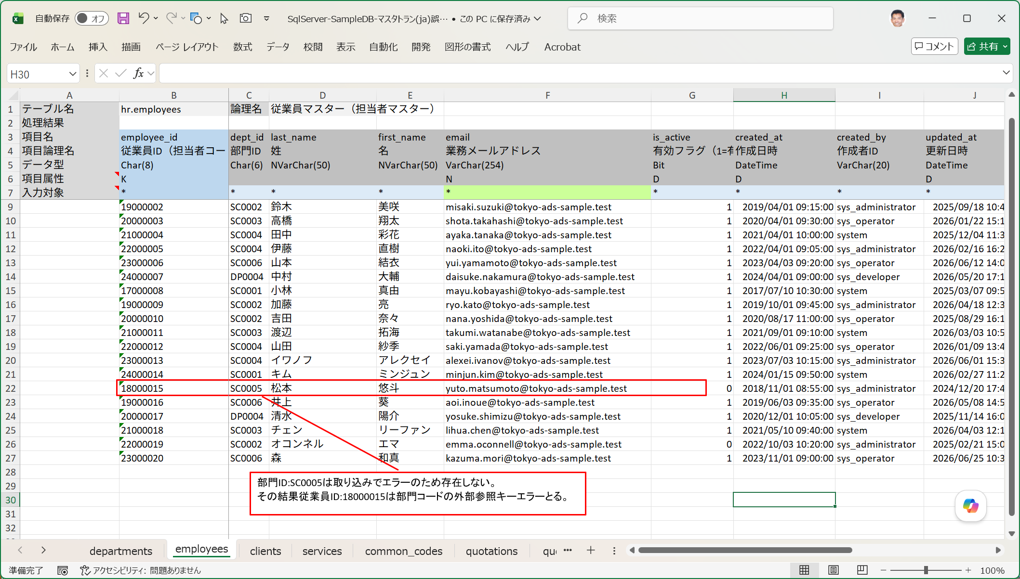

■ | FKO004_DataImportErrorOnIOOperation
 | [データ取り込みエラーが表示される]
 | このエラーデータを含む入力シートに対してデータ取り込みで[INSERT]を指定して実行すると、次のように処理結果でエラーが発生したことが通知されます。

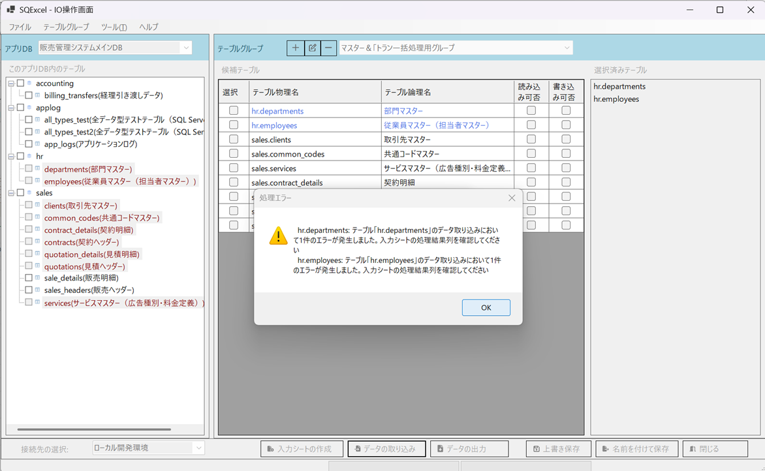

■ | FKO005_DepartmentsErrorData
 | [自己参照キーエラーを含む部門マスターの入力シートの取り込み結果]
 | 入力シートを開けて処理結果を確認します。SC0005は自己参照キーエラーとなり、処理成否=FALSE、処理失敗メッセージにはエラー内容と実行されたSQL文が表示されます。
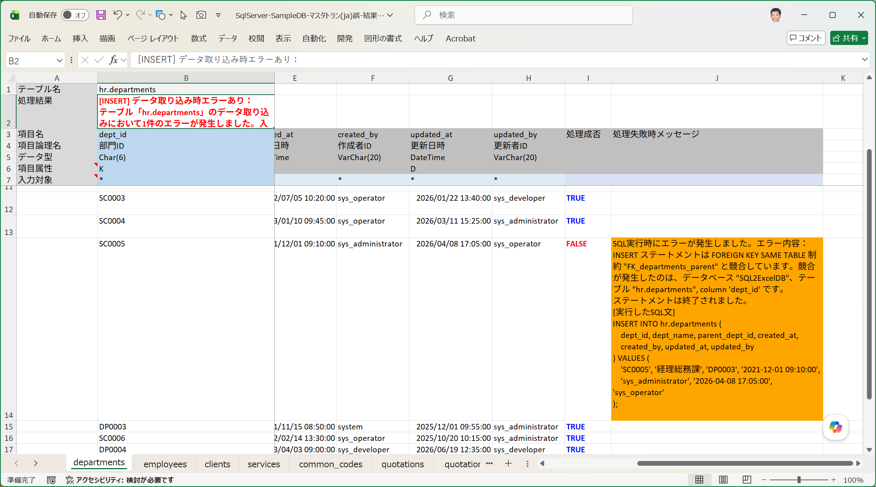

■ | FKO006_EmployeesErrorData
 | [外部参照キーエラーを含む従業員マスターの入力シートの取り込み結果]
 | 18000015は外部参照キーエラーとなり、処理成否=FALSE、処理失敗メッセージにはエラー内容と実行されたSQL文が表示されます。
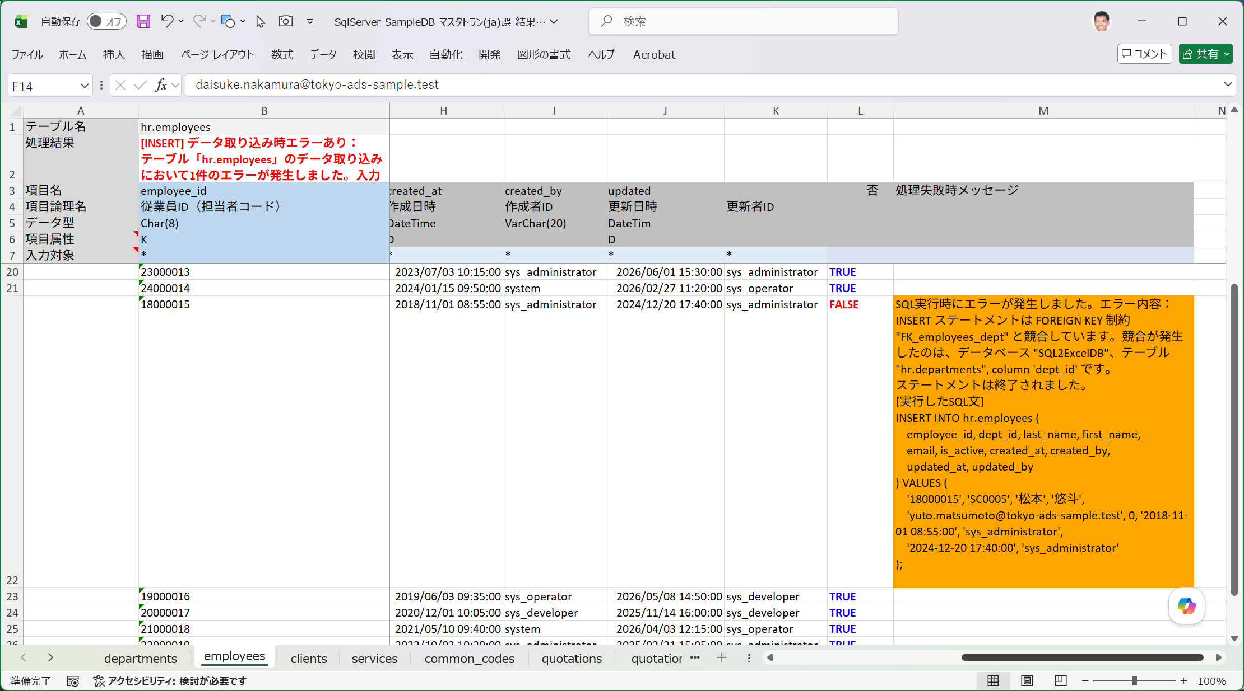

■ | FKO007_DeleteFalseProcedure
 | [正しくない方法でDELETEを指示]
 | それではエラーが出たのでいったん登録されたデータを全て削除してから入力シートを直してデータ取り込みをやり直しましょう。
 | ここではまず試験的に、正しくない手順で削除を実行する手順を示します。
 | データ取り込みダイアログで実行するSQLの種類：Deleteを選択し、[INSERT実行時の逆順にDELETEを実行する]チェックボックスをOFFにします。（既定ではON）

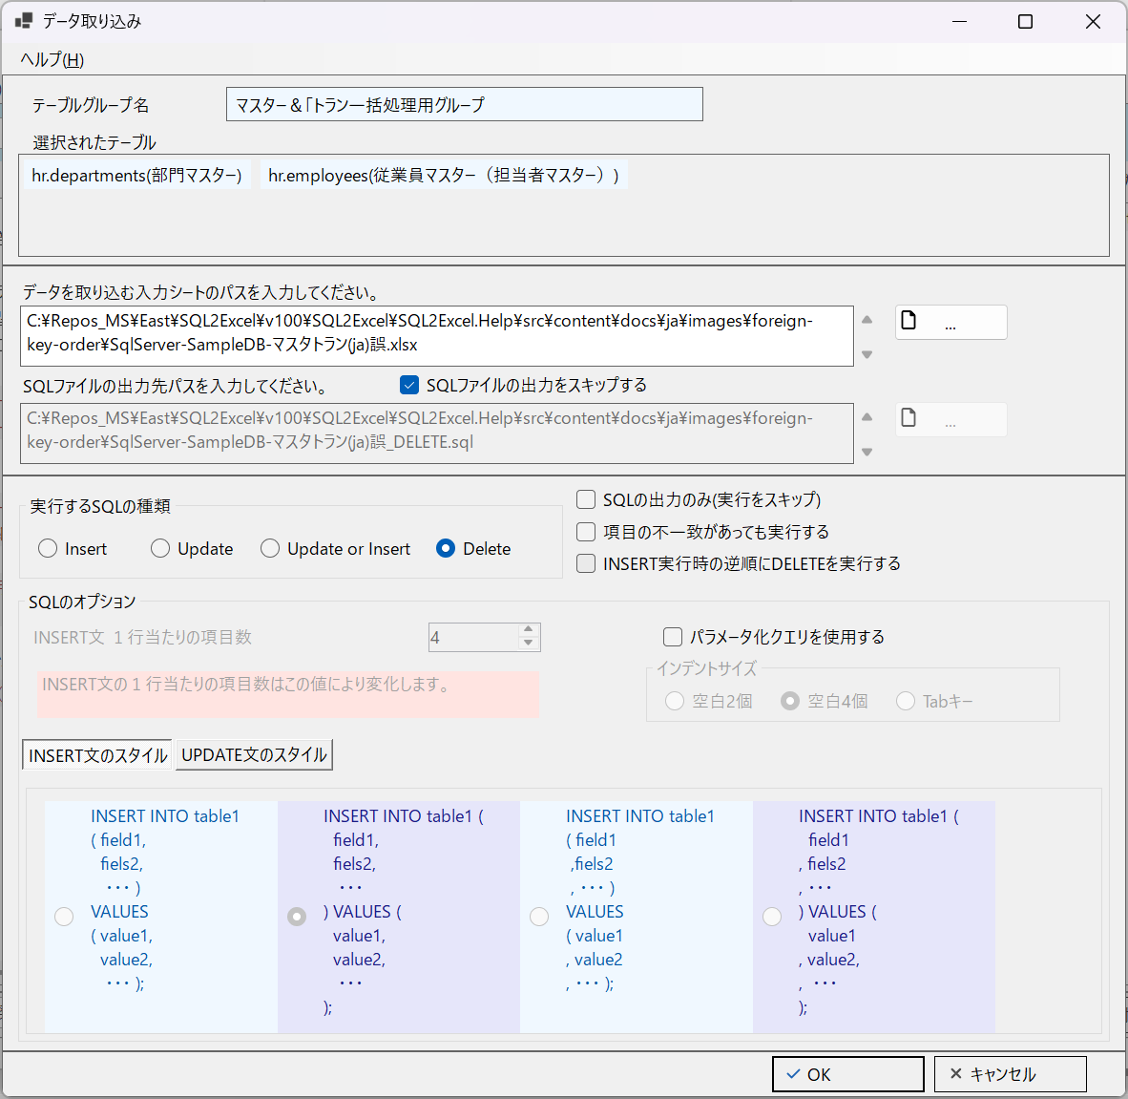

■ | FKO008_DeleteResultError
 | [DELETE処理エラーがIO操作画面に表示される]
 | この状態でデータ取り込みを実行すると、次のように処理結果でエラーが発生したことが通知されます。

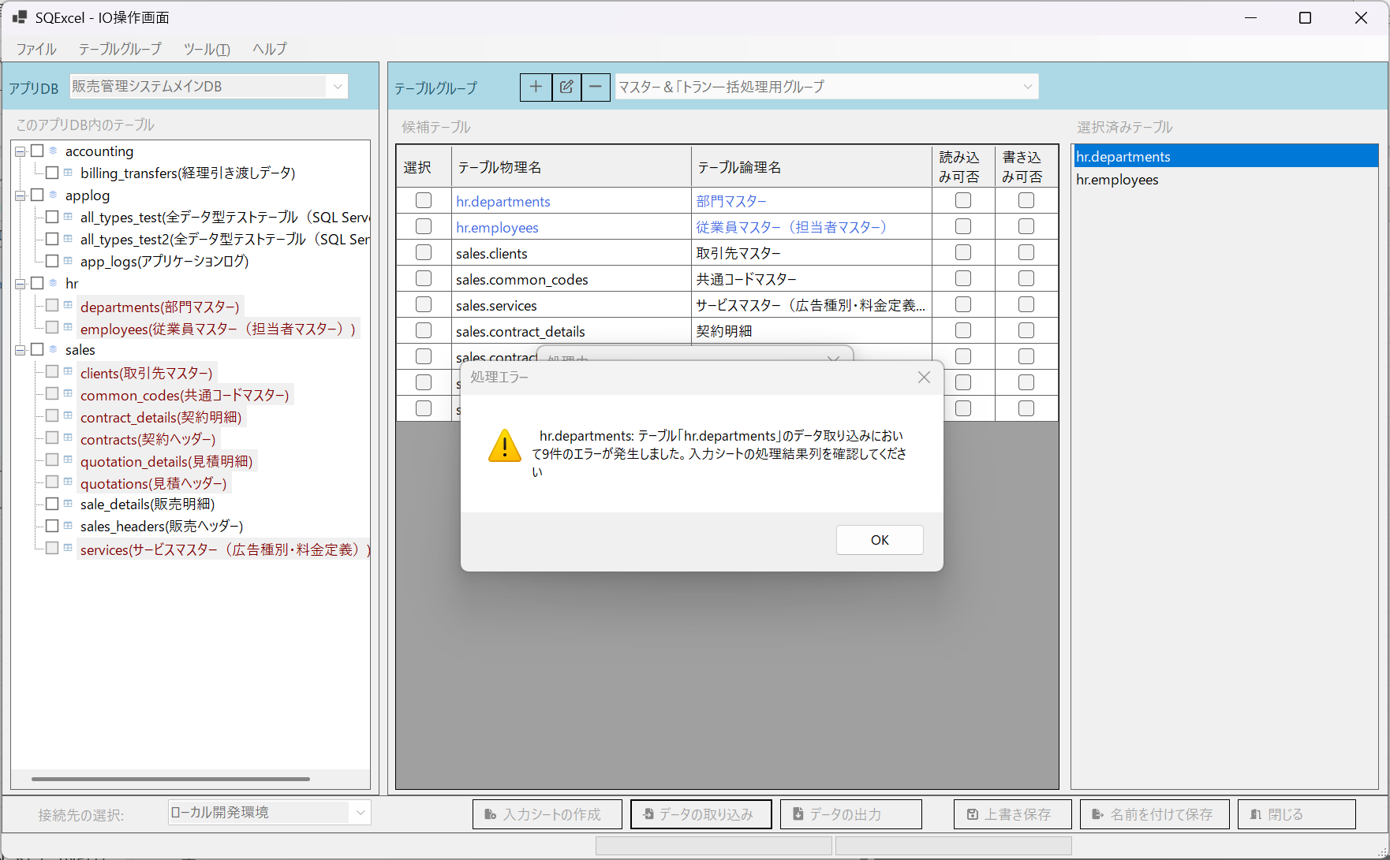

■ | FKO009_DepartmentsDataError
 | [部門マスターの入力シートのデータが削除エラー]
 | 入力シートを開けて、departmentsシートのエラーの内容を確認します。
 | 部門マスターのデータは外部キー参照している従業員マスターデータが存在する限り削除することが出来ません。
 | つまり先に従業員マスターを削除し、その後で部門マスターを削除する必要があります。
 | ※最初のデータ取り込みでエラーになったSC0005はデータが存在しないためDELETE SQLはエラーになりません。
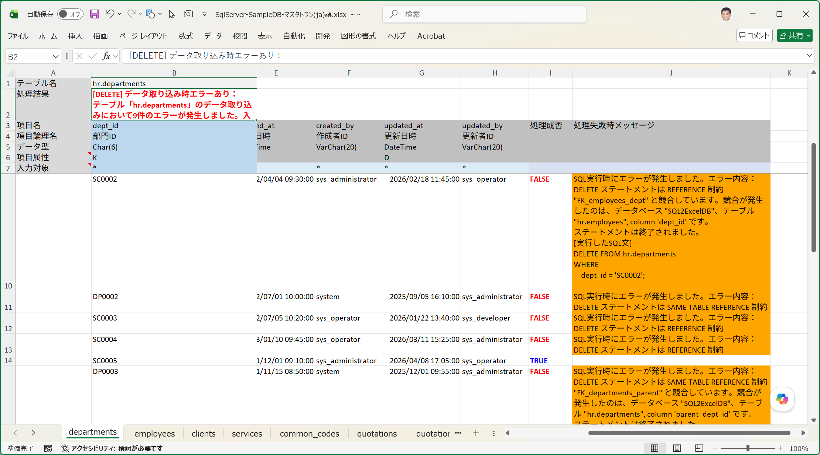

■ | FKO010_DeleteInReverseResult
 | [データ取り込みDELETEで逆順処理を選択]
 | それではいったん参照エラーのない正しい入力順でデータが記載された入力シートでINSERTによるデータ取り込みを実行し、その後正しい手順でデータを削除します。
 | データ取り込みダイアログで実行するSQLの種類：Deleteを選択し、[INSERT実行時の逆順にDELETEを実行する]チェックボックスを既定値のONのままにします。

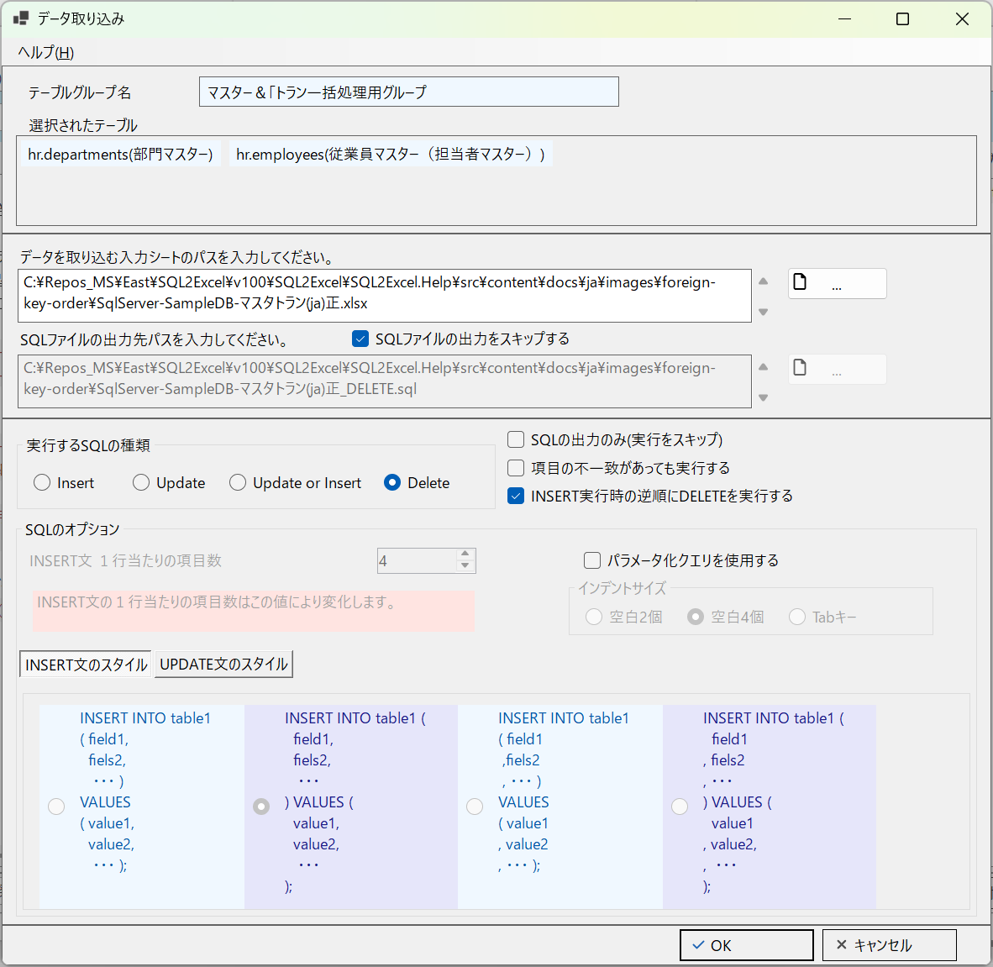

■ | FKO011_EmployeesDeleted
 | [従業員マスターが先に削除される]
 | 入力シートの順番と選択済みテーブルの順番ではdepartments(部門マスター)の後方になりますが、[INSERT実行時の逆順にDELETEを実行する]がチェックされているため後のemplyees(従業員マスター)が先に処理されます。
 | 更に入力データも下から上に逆順に処理されていきます。

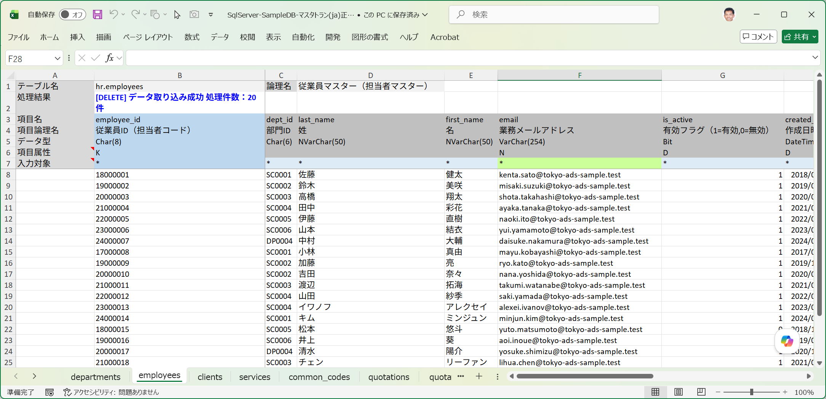

■ | FKO012_DepartmentsDeleted
 | [部門マスターも参照する側から参照される側の順で削除される]
 | 自己参照キーを有するdepartmens(部門マスター)も正しく削除されています。
 | 入力データを下から上に逆順に処理するため、参照するデータを先に削除し、参照されるデータが後から削除されることになります。
 | これにより、INSERT用に[参照されるデータ→参照するデータ]順にデータをセットした入力シートをそのまま使用しても、処理は成功します。

